상품제안서
uni제트스트림101(캡)(0.7/1.0)+클리프터샤프(0.5)+프로퍼스윈도우형광펜세트 | 상품코드: S47770

 |  |  |  |  |  |  | 02-713-8555 | www.synergygift.co.kr
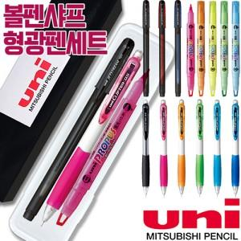

【상세/제작정보】

【인쇄/포장옵션】 | [펜] 실크, [케이스] 실크 / 포장불가능

【공급단가】 | 수량 | 100~ | 300~ | 500~ | 1,000~ | 3,000~
*VAT별도 | 단가 | 3,460원 | 3,330원 | 3,170원 | 3,080원 | 3,030원

【상품 URL】 | https://www.synergygift.co.kr:443/src/goods_detail.php?gdno=47770

